Пример
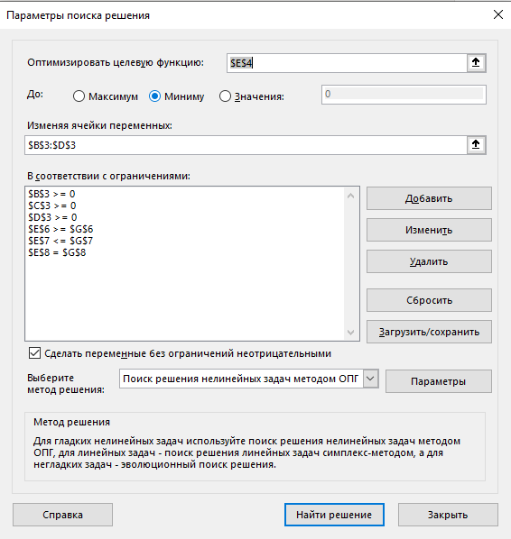
Переменные | х1 | х2 | х3 | Значение целевой функции
 | 0 | 0 | 2.5
Коэф-ты целевой функции | 2 | 3 | 5 | 12.5
Ограничения | Коэффициенты ограничений |  |  | Значение ф. ограничений | Правая часть огр | Разности
о1 | 1 | 1 | -1 | -2.5 | -5 | -2.5
о2 | -6 | 7 | -9 | -22.5 | 4 | 26.5
о3 | 1 | 1 | 4 | 10 | 10 | 0

Решение: | 0 | 0 | 2.5

